延べ面積 印刷
 | 64. 住宅延べ面積（１住宅当たり）

 | 時点 2013(H25)年（５年毎） |  |  |  |  |  |  | 平 均 値 |  |  |  | 83.08
 | 単位 ㎡ |  |  |  |  |  |  | 標準偏差 |  |  |  | 44.96
 | 市町村名 | 指標 | 順位 |  | #REF! | 備 考 | 市町村名 | 指標 | 順位 |  | #REF! | 備 考

 | 千葉県 | 88.53 |  | － |  |  | 八街市 | 107.65 |  | 18
 | 千葉市 | 82.15 |  | 38 |  |  | 印西市 | 109.99 |  | 15
 | 銚子市 | 112.65 |  | 13 |  |  | 白井市 | 101.23 |  | 26
 | 市川市 | 69.22 |  | 42 |  |  | 富里市 | 100.15 |  | 28
 | 船橋市 | 73.76 |  | 41 |  |  | 南房総市 | 133.52 |  | 2
 | 館山市 | 107.88 |  | 17 |  |  | 匝瑳市 | 127.21 |  | 5
 | 木更津市 | 103.22 |  | 23 |  |  | 香取市 | 125.59 |  | 6
 | 松戸市 | 76.85 |  | 40 |  |  | 山武市 | 121.90 |  | 9
 | 野田市 | 101.82 |  | 24 |  |  | いすみ市 | 122.48 |  | 8
 | 茂原市 | 107.26 |  | 19 |  |  | 大網白里市 | 111.64 |  | 14
 | 成田市 | 91.62 |  | 34 |  |  | 酒々井町 | 99.59 |  | 29
 | 佐倉市 | 103.66 |  | 22 |  |  | 栄町 | 123.24 |  | 7
 | 東金市 | 105.01 |  | 21 |  |  | 神崎町 | - |  | -
 | 旭 市 | 119.76 |  | 10 |  |  | 多古町 | 147.64 |  | 1
 | 習志野市 | 77.43 |  | 39 |  |  | 東庄町 | 132.10 |  | 4
 | 柏市 | 88.73 |  | 36 |  |  | 九十九里町 | 115.55 |  | 11
 | 勝浦市 | 94.88 |  | 32 |  |  | 芝山町 | - |  | -
 | 市原市 | 95.77 |  | 31 |  |  | 横芝光町 | 132.46 |  | 3
 | 流山市 | 92.29 |  | 33 |  |  | 一宮町 | - |  | -
 | 八千代市 | 84.69 |  | 37 |  |  | 睦沢町 | - |  | -
 | 我孫子市 | 101.49 |  | 25 |  |  | 長生村 | - |  | -
 | 鴨川市 | 97.95 |  | 30 |  |  | 白子町 | - |  | -
 | 鎌ケ谷市 | 89.53 |  | 35 |  |  | 長柄町 | - |  | -
 | 君津市 | 101.13 |  | 27 |  |  | 長南町 | - |  | -
 | 富津市 | 113.64 |  | 12 |  |  | 大多喜町 | - |  | -
 | 浦安市 | 67.91 |  | 43 |  |  | 御宿町 | - |  | -
 | 四街道市 | 105.31 |  | 20 |  |  | 鋸南町 | - |  | -
 | 袖ケ浦市 | 108.88 |  | 16

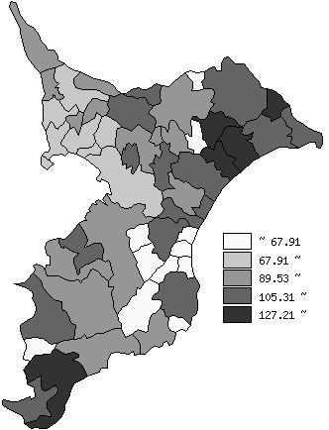
 | 千葉県の推移

平成5年 | 84.02
平成10年 | 84.41
平成15年 | 87.53
平成20年 | 88.32
平成25年 | 88.53

《備 考》 ・資料出所 総務省統計局「平成25年住宅・土地統計調査」 注）1. 人口1万5千未満の町村については、調査対象外です。 2. 千葉県の推移グラフは、平成5年は住宅統計調査、平成10年以降は住宅･土地 統計調査の数値です。

